개념설명
BREED_PROFILE_ CARD_UIUX
 | Breed_name_ko _
Breed_name_ko _
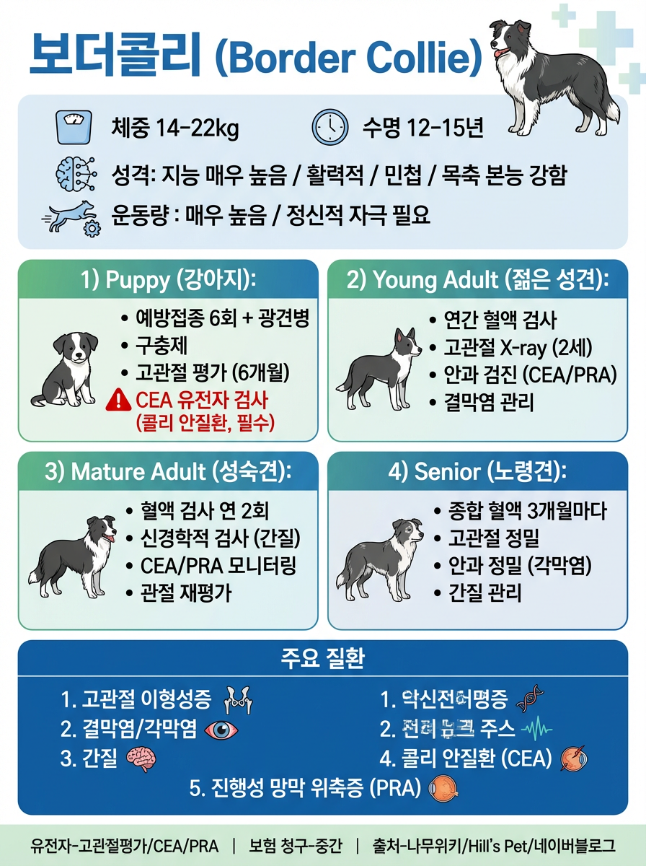
이미지
 |  | 이미지

Breed_Origin
 |  | BREED_PROFILE

BREED_PROFILE
 |  | Breed_Origin

 |  |  | LIFE_STAGE_CARDS

LIFE_STAGE_CARDS
LIFE_STAGE_CARDS
LIFE_STAGE_CARDS
LIFE_STAGE_CARDS

 |  |  | 이미지
이미지
이미지

이미지
이미지
 |  | RISK_DISEASES

RISK_DISEASES

IN_a_Word
 |  | TERMINOLOGY_MAP
TERMINOLOGY_MAP

 |  | IN_a_Word
IN_a_Word

